EstimaciónPeriodos
 |  |  |  |  |  |  | Costo Real

 |  |  |  |  | Al 22 de Abril |  |  | Al 3 de Mayo |  |  | Al 20 de Mayo (Ent) |  |  | Al 3 de Junio |  |  | Al 17 de Junio (Ent Fin)
Horas Estimadas | Días Estimados | Tarea WBS | Nro Actividad | Actividad | PV | EV | AC | PV | EV | AC | PV | EV | AC | PV | EV | AC | PV | EV | AC
4 | 1 | 1.1 | 1 | Discovery - Definición con clientes | 4
4 | 1 | 1.1.1 | 2 | Definición técnico-funcional | 4 | 4 | 4
4 | 1 | 1.1.2 | 3 | Armar perfiles de usuarios | 4 | 4 | 4
4 | 1 | 1.2 | 4 | Cargar historias en Kanban | 4 | 4 | 2
4 | 1 | 1.2.1 | 5 | Diseñar arquitectura técnica inicial (repositorio, capas, integración) | 4 | 4 | 1
4 | 1 | 1.2.2 | 6 | Definir herramientas y criterios de testing | 4 | 4 | 0
4 | 1 | 1.2.3 | 7 | Armar estructura base de documentación | 4 | 4 | 3
4 | 2 | 1.3 | 8 | Diseño pantalla inicio | 4 | 4 | 2
8 | 2 | 1.3.1 | 9 | Pago por QR - Integración Billteras | 8 | 8 | 3
8 | 2 | 1.3.2 | 10 | Pago por NFC Contactless - Debito, Credito, Apple PAY, Google Pay |  |  |  | 8 | 8 | 5
8 | 2 | 1.3.3 | 11 | Validación del pago |  |  |  | 8 | 8 | 3
8 | 2 | 1.3.4 | 12 | Activar recarga - SUBE |  |  |  | 8 | 8 | 4
8 | 2 | 1.3.5 | 13 | Consultar saldo - SUBE |  |  |  | 8 | 8 | 3
8 | 2 | 2.1 | 14 | Sistema prédictivo de recargas - SUBE |  |  |  |  |  |  |  |  |  | 8
8 | 2 | 2.1.1 | 15 | Recargas automaticas - SUBE |  |  |  |  |  |  |  |  |  | 8
8 | 2 | 2.1.2 | 16 | Notificacion de poco saldo - saldo negativo |  |  |  |  |  |  |  |  |  | 8
16 | 4 | 1.4 | 17 | Pruebas manuales |  |  |  |  |  |  | 16 | 16 | 6
8 | 2 | 1.4.1 | 18 | Analisis de perfiles de usuarios |  |  |  |  |  |  | 8 | 8 | 4
4 | 1 | 2.2 | 19 | Detectar errores visuales y de usabilidad en navegación (UX) |  |  |  |  |  |  | 4
8 | 2 | 2.2.1 | 20 | Documentar pantallas, estados y transiciones |  |  |  |  |  |  | 8
16 | 3 | 2.2.2 | 21 | Corrección de errores |  |  |  |  |  |  |  |  |  | 16
8 | 2 | 2.2.3 | 22 | Testing final |  |  |  |  |  |  |  |  |  | 8
16 | 4 | 2.3 | 23 | Generar documentación de usuario (manual de usuario) |  |  |  |  |  |  |  |  |  | 16
4 | 1 | 1.5 | 24 | Validación del sistema con stakeholders y usuarios reales |  |  |  |  |  |  |  |  |  | 4
4 | 1 | 2.3.1 | 25 | Recolectar feedback de validación y clasificar mejoras |  |  |  |  |  |  |  |  |  | 4
4 | 1 | 2.3.2 | 26 | Actualizar backlog con mejoras y bugs detectados |  |  |  |  |  |  |  |  |  | 4
4 | 1 | 2.3.3 | 27 | Presentación final del sistema con demo funcional |  |  |  |  |  |  |  |  |  |  |  |  | 4
 |  |  |  | Parciales | 40 | 36 | 19 | 32 | 32 | 15 | 36 | 24 | 10 | 76 | 0 | 0 | 4 | 0 | 0
 |  |  |  | Acumulados | 40 | 36 | 19 | 72 | 68 | 34 | 108 | 92 | 44 | 184 | 92 | 44 | 188 | 92 | 44
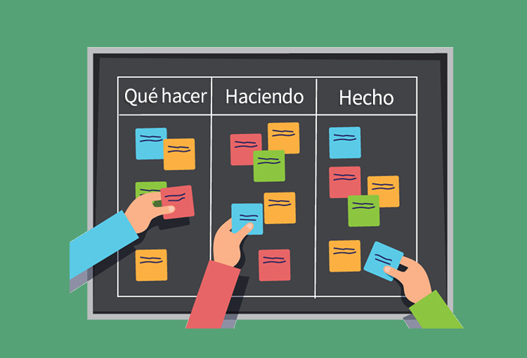

 |  |  |  |  | BAC: | 188
 |  |  |  | Regla se define con columnas - 1 del tablero | Regla: | 50 en 50
 |  |  |  | Si hay 3 columnas, quiero decir que la totalidad de la tarea es de 50 en 50
 |  |  |  | Es decir 100/2 (col - 1)
 |  |  |  | Si está pendiente es 0... haciendo es 50... termiando 100... No hay números intermedios

 |  |  |  | Supongamos que hay 4 columnas... Los movimientos son de 33, en 33 (aprox)
 |  |  |  | En espera 0... haciendo 33.... testeando 66... terminado 100

 |  |  |  |  | Estimaciones Periodo I
 |  |  | SV | Desvio del calendario | -4 |  |  | (lo que hice - lo que planif)
 |  |  | CV | Desvio en costos | 17 |  |  | (gaste más de lo que esperaba)
 |  |  | SPI | lo que avancé frente a lo que tenia que avanzar | 0.9 |  |  | (1 perfecto)
 |  |  | CPI | lo que hice ffrente a lo que gané | 1.894736842 |  |  | (1 perfecto - .. >1 .. costando menos)
 |  |  | ETC | si mantengo el rendimiento, estimación (ev - cronograma) | 320
 |  |  | EAC | si mantengo el rendimiento, pesando mi trabajo (ac - costo) | 99.22222222
 |  |  | TCPI | Esfuerzo esperado | 0.899408284 |  |  | (>1, más esfuerzo... MALO)

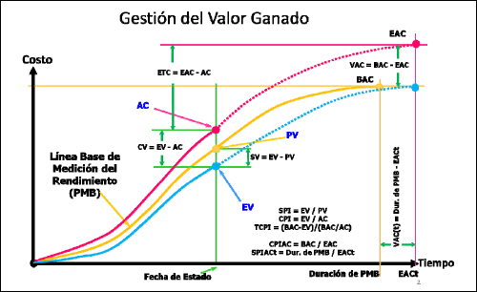

 |  |  |  |  | Interpretación de indices

 |  |  |  |  | Indices Futuros

AsignaciónDeRecursos
IMPO-INCE/Importancia??? y IMPO-INCE/Incer-Dif???
 |  |  |  | IMPO-INCE
Tarea WBS | Nro | Actividad | Nro | Importancia??? | Incer-Dif???
1.1 | 1 | Discovery - Definición con clientes | 1 | 10 | 5
1.1.1 | 2 | Definición técnico-funcional | 2 | 8 | 5
1.1.2 | 3 | Armar perfiles de usuarios | 3 | 6 | 3
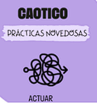
1.2 | 4 | Cargar historias en Kanban | 4 | 4 | 1
1.2.1 | 5 | Diseñar arquitectura técnica inicial (repositorio, capas, integración) | 5 | 7 | 7
1.2.2 | 6 | Definir herramientas y criterios de testing | 6 | 4 | 4 | Cuadrante Caotico
1.2.3 | 7 | Armar estructura base de documentación | 7 | 2 | 5
1.3 | 8 | Diseño pantalla inicio | 8 | 5 | 2
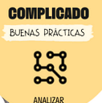
1.3.1 | 9 | Pago por QR - Integración Billeteras | 9 | 8 | 8
1.3.2 | 10 | Pago por NFC Contactless - Débito, Credito, Apple PAY, Google Pay | 10 | 8 | 8
1.3.3 | 11 | Validación del pago | 11 | 4 | 8
1.3.4 | 12 | Activar recarga - SUBE | 12 | 6 | 6
1.3.5 | 13 | Consultar saldo - SUBE | 13 | 2 | 5
2.1 | 14 | Sistema predictivo de recargas - SUBE | 14 | 6 | 5
2.1.1 | 15 | Recargas automáticas - SUBE | 15 | 6 | 5
2.1.2 | 16 | Notifcación de poco saldo - saldo negativo | 16 | 2 | 4
1.4 | 17 | Pruebas manuales | 17 | 6 | 4
1.4.1 | 18 | Análisis de perfiles de usuarios | 18 | 6 | 5
2.2 | 19 | Detectar errores visuales y de usabilidad en navegación (UX) | 19 | 8 | 5
2.2.1 | 20 | Documentar pantallas, estados y transiciones | 20 | 2 | 2
2.2.2 | 21 | Corrección de errores | 21 | 6 | 7
2.2.3 | 22 | Testing final | 22 | 8 | 5
2.3 | 23 | Generar documentación de usuario (manual de usuario) | 23 | 2 | 1
1.5 | 24 | Validación del sistema con stakeholders y usuarios reales | 24 | 8 | 5
2.3.1 | 25 | Recolectar feedback de validación y clasificar mejoras | 25 | 6 | 3
2.3.2 | 26 | Actualizar backlog con mejoras y bug detectados | 26 | 5 | 8
2.3.3 | 27 | Presentación final del sistema con demo funcional | 27 | 6 | 6

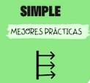
Importancia - PM |  | 1-2: Actividades de muy baja importancia. Estas tareas pueden ser triviales o no críticas para el proyecto. 3-4: Actividades de baja importancia. Estas tareas pueden contribuir al proyecto, pero no son urgentes ni esenciales. 5-6: Actividades de importancia moderada. Estas tareas son necesarias para el progreso del proyecto, pero no son urgentes. 7-8: Actividades de alta importancia. Estas tareas son clave para el éxito del proyecto y deben ser priorizadas. 9-10: Actividades de muy alta importancia. Estas tareas son esenciales y críticas para el éxito del proyecto, y deben ser abordadas con prioridad máxima.

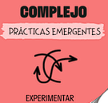
Dificultad - Responsable |  | 1-2: Tareas de muy baja dificultad. Estas tareas son sencillas de realizar, con poca o ninguna complejidad técnica o requerimientos especiales.
 |  | 3-4: Tareas de baja dificultad. Estas tareas pueden presentar algunos desafíos menores, pero en general son manejables y se pueden completar fácilmente.
 |  | 5-6: Tareas de dificultad moderada. Estas tareas requieren cierta habilidad o experiencia para completar y pueden presentar desafíos técnicos o logísticos.
 |  | 7-8: Tareas de alta dificultad. Estas tareas pueden ser complejas, requerir habilidades especializadas o implicar desafíos significativos.
 |  | 9-10: Tareas de muy alta dificultad. Estas tareas son extremadamente desafiantes y pueden requerir habilidades avanzadas, conocimientos especializados o soluciones innovadoras.

MICMAC
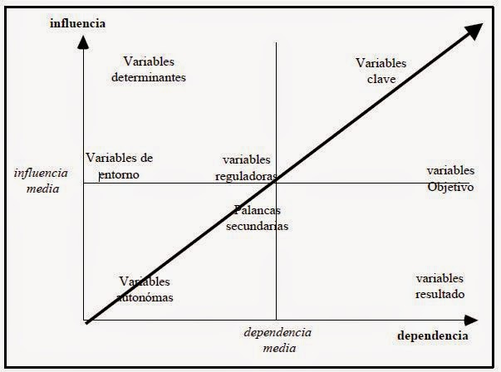

 |  |  |  | Dep Directas

 | Actividades Caoticas | Pago por NFC | Discovery - Definición con clientes | Validación con usuarios reales | Diseñar arquitectura técnica inicial | Presentacion final | Corección de errores | INF | INF-NOR | DEP-NOR
 | Pago por NFC | 3 | 0 | 1 | 0 | 3 | 0 | 7 | 5 | 7.142857143
 | Discovery - Definición con clientes | 3 | 3 | 1 | 2 | 3 | 0 | 12 | 8.571428571 | 8.571428571
 | Validación con usuarios reales | 1 | 1 | 3 | 0 | 3 | 3 | 11 | 7.857142857 | 7.857142857
s | Diseñar arquitectura técnica inicial | 0 | 2 | 0 | 3 | 1 | 0 | 6 | 4.285714286 | 4.285714286
 | Presentación final | 3 | 3 | 3 | 1 | 3 | 1 | 14 | 10 | 10
 | Corrección de errores | 0 | 3 | 3 | 0 | 1 | 3 | 10 | 7.142857143 | 5
 | DEP | 10 | 12 | 11 | 6 | 14 | 7
 | DEP-NOR | 7.142857143 | 8.571428571 | 7.857142857 | 4.285714286 | 10 | 5

 | 0: Ninguno Impacto: La variable no tiene impacto sobre las otras variables. 1: Bajo Impacto: La variable tiene un impacto bajo sobre las otras variables. 2: Medio Impacto: La variable tiene un impacto moderado sobre las otras variables. 3: Alto Impacto: La variable tiene un alto impacto sobre las otras variables.

